2. 排放源鉴别表
请大家认真阅读邀请（S+T列）
温室气体清单
报告单位： |  |  | 覆盖时间段：2024年
表2 排放源鉴别表
编号 | 基本资料 |  | 排放性质 |  |  |  | 可能产生的GHG种类 |  |  |  |  |  |  |  | 排放源用途 | 是否纳入报告范围 | 排除说明 | 材料收集要求 | 工厂收集部门 （AT的分工部门做参考，各司可做调整）
 | 分属类别 | 设施/活动 | 能源（E） | 生产（P） | 运输(T) | 逸散(F) | CO2 | CH4 | N2O | HFCs | PFCs | SF6 | HCFCs | 其他
1 | 直接的排放 | 空调系统 |  |  |  | √ |  |  |  | √ |  |  |  |  | 制冷 | 是 |  | 依据数据可得性依次选择： 1-对每种设备，如有具体维修记录，收集相应年度维修加注的制冷剂型号及数量。如果不是每年加注，收集最近一次加注； 2-如无维修记录，统计制冷剂设备数量，制冷剂型号，初始填充量，及设备使用年限（拍摄设备铭牌，都是铭牌信息)； | 工程科
2 |  | 模温机/冰水机 |  |  |  | √ |  |  |  | √ |  |  |  |  | 制冷 | 否 | 模温机无制冷剂 |  | 工程科
3 |  | 涂装冰水机 |  |  |  | √ |  |  |  | √ |  |  |  |  | 制冷 | 否 |  |  | 工程科
4 |  | 电气控制箱冷气机 |  |  |  | √ |  |  |  |  |  |  | √ |  | 制冷 | 否 |  |  | 工程科
5 |  | 空压系统冷干机 |  |  |  | √ |  |  |  | √ |  |  |  |  | 制冷 | 是 |  |  | 工程科
6 |  | 商务汽车 |  |  | √ |  | √ | √ | √ |  |  |  |  |  | 运输 | 是 |  | 1-如有，加油站当年度加油量汇总统计（L） 2-或：当年度汽油购买发票汇总 | 办公室
7 |  | 化粪系统 |  |  |  | √ |  | √ |  |  |  |  |  |  | 生产生活 | 是 |  | 工厂的人员全年总工时数统计 （如含厂内宿舍，请列出住宿人员数量） | 环境安全
8 |  | RTO焚烧炉 | √ | √ |  |  | √ | √ | √ |  |  |  |  |  | 废气处置 | 否 |  | 包含两部分排放：天然气燃烧，以及VOCs焚烧的排放 1、天然气消耗量统计（设备用气汇总在第10项，总耗气量）； 2、RTO焚烧炉内VOCs的流量、浓度、成分等，或者其它企业自己估算的说明，年度VOCs检测报告（一年如多次检测更好，数据更准），RTO全年设备运行时间，RTO设备处理效率（默认值98%） | 环境安全
9 | 购入能源的间接排放 | 工厂用电设施 | √ |  |  |  | √ |  |  |  |  |  |  |  | 工厂运营 | 是 |  | 工厂用电账单、用电量汇总 | 工程科
10 |  | 工厂采暖 | √ |  |  |  | √ |  |  |  |  |  |  |  | 工厂运营 | 否 |  | 工厂采暖账单（采暖用量） | 工程科
11 |  | 工厂压缩空气设施 | √ |  |  |  | √ |  |  |  |  |  |  |  | 生产工艺过程 | 是 |  | 工厂如有外购的压缩空气量统计、对方压缩机总产量及耗电量 （最好获得分摊后的用电量） (一些装配基地可能涉及) | 工程科 | NA
12 | 运输系统的间接排放 | 上游-原物料运输 |  |  | √ |  | √ | √ | √ |  |  |  |  |  | 上游原物料运输 | 是 |  | 根据可行性，选择一种方式： （只记YFPO负责的运输，不包括如供应商配送，客户自行提货） 1-原物料运输对应运输车辆的直接加油量汇总； 2-相关车辆的运行里程，车辆的百公里油耗； | 物流科
13 |  | 下游-产品运输 |  |  | √ |  | √ | √ | √ |  |  |  |  |  | 下游产品运输 | 是 |  | 根据可行性，选择一种方式： （只记YFPO负责的运输，不包括如供应商配送，客户自行提货） 1-原物料运输对应运输车辆的直接加油量汇总； 2-相关车辆的运行里程，车辆的百公里油耗； | 物流科
14 |  | 商务出行 |  |  | √ |  | √ | √ | √ |  |  |  |  |  | 员工的商务出行 | 是 |  |  | 总部统计
15 |  | 员工通勤 |  |  | √ |  | √ | √ | √ |  |  |  |  |  | 员工的上下班通勤 | 是 |  | 员工自驾的出行方式、出行距离----总部统计 公司配备班车的，需提供班车加油量或加油记录或发票； | 办公室/总部
16 | 组织使用产品导致的间接排放 | 自用原料生产制造（碳足迹，B2B） | √ | √ | √ |  | √ | √ | √ | √ |  |  |  |  | 原物料的生产制造 | 是 |  | 针对塑料粒子、油漆涂料、bonding胶水： 提供种类，对应消耗量，MSDS 种类如果很多，可以按大类分类； | 物流科/原材料拉动
17 |  | 采购的外协件的生产制造（碳足迹，B2B） | √ | √ | √ |  | √ | √ | √ | √ |  |  |  |  | 原物料的生产制造 | 否 | 活动数据无法获得，无法量化，暂不纳入报告。 | 每种外协件的消耗量，外协件的碳足迹数据 | 本次不统计
18 |  | 模检具的生产制造 | √ | √ | √ |  | √ | √ | √ | √ |  |  |  |  | 原物料的生产制造 | 否 | 活动数据无法获得，无法量化，暂不纳入报告。 | 模检具的采购量，重量，以及对应材料碳足迹数据 | 本次不统计
19 |  | 食堂服务分摊 | √ |  |  |  | √ | √ | √ |  |  |  |  |  | 生产辅助 | 否 | 无食堂服务 | 如有租用食堂服务的，需提供分摊的电力、燃气等消耗情况 自己工厂内的食堂，燃气、电是统计在用气、用电一起的，无需另列 | 工程科
20 |  | 工厂用水对应的生产 | √ | √ |  |  | √ | √ | √ |  |  |  |  |  | 水的生产制造 | 是 |  | 用水量统计，结算发票等 | 工程科
22 | 其他间接排放 | 委外危废处置 | √ | √ |  |  |  |  |  |  |  |  |  |  | 危废的处置 | 是 | 量化废弃物焚烧的排放 | 危废量统计、种类统计，危废的处理方式统计 | 环境安全

说明：
排放源类别
1 | 直接的排放或清除
2 | 购入能源的间接排放
3 | 运输系统的间接排放
4 | 组织使用产品导致的间接排放
5 | 使用组织产品导致的间接排放
6 | 其他间接排放

编号8 化粪池逸散排放分表
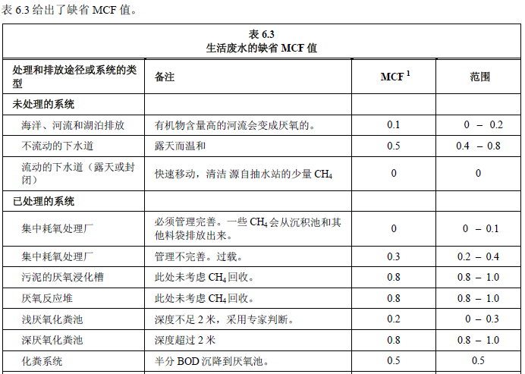
逸散性排放源
化粪池排放源 | 排放系数考量参数
 | 设备名称 | 生活废水最大甲烷产生能力(B0) | 单位 | 每人天BOD5缺省值(g/人/天) | MCF
 | 化粪池 |  | 公斤CH4/公斤-BOD
 | CH4排放系数=BOD排放因子*MCF |  |  |  |  | 单位
 | 0 |  |  |  |  | tCH4/kgBOD
资料来源 | IPCC 第六章 废水处理与排放

IPCC<第六章 废水处理与排放>

6A.化粪池排放源 | 年度总人天数 | 资料来源 | BOD值(kgBOD/年) | CH4 （t）
 | 0 |  | 0.00 | 0.000

总工时小时(平均人，不含业务外包）
 | 小时

厂区提供住宿的，请写明
住宿人数总共多少

编号18 商务旅行统计表-飞机
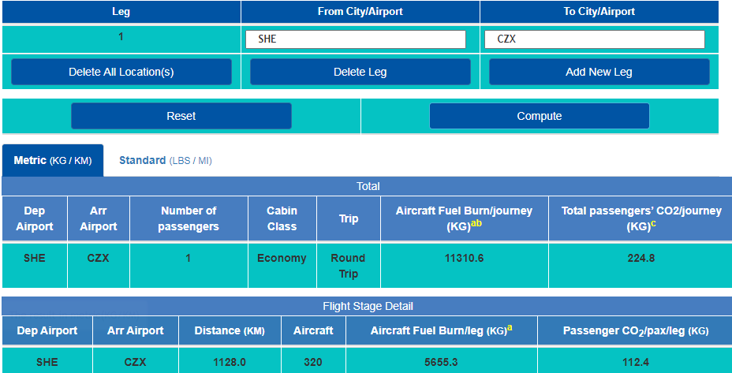
说明：
1-飞机依据ICAO提供的排放量计算工具，依据出行-目的地 方式查询得到
2-商务出行来源：《商务飞行统计》

总部统一汇总

对应单位 | 国际/国内 | 航程 | 单程排放量（kgCO2）
上海 | 国内 | 上海-青岛 | 105.55 | 2024-07-12
上海 | 国内 | 青岛-上海 | 105.55 | 2024-07-14
上海 | 国内 | 青岛-沈阳 | 152.80 | 2024-08-09
上海 | 国内 | 青岛-上海 | 147.80 | 2024-09-02
上海 | 国内 | 上海-青岛 | 152.80 | 2024-09-29
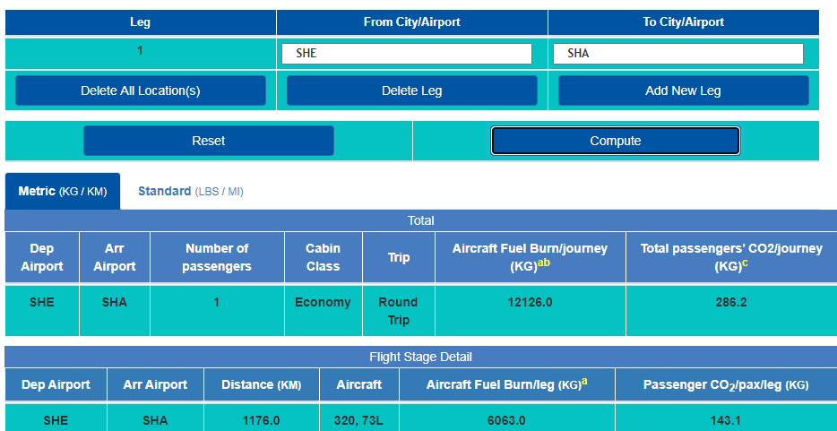
上海 | 国内 | 沈阳-青岛 | 152.80 | 2024-09-29
上海 | 国内 | 青岛-上海 | 152.80 | 2024-10-07
上海 | 国内 | 上海-青岛 | 152.80 | 2024-09-14
上海 | 国内 | 上海-青岛 | 147.80 | 2024-09-18

 |  |  | 1270.70

